Consolidado
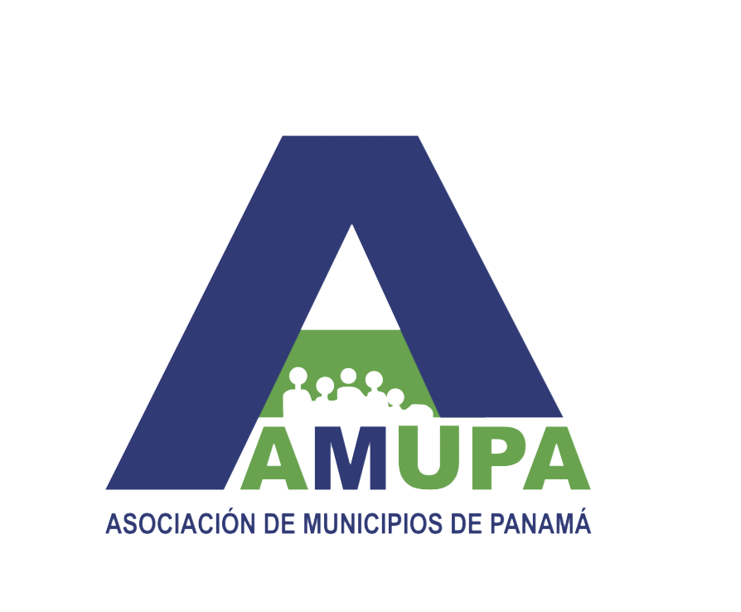

LISTADO DE DISTRITOS Y CORREGIMIENTOS 2019

Para las elecciones del 2019 se elegirán 81 alcaldes, 679 representantes de corregimiento y 9 concejales

Cargo | Electos en 2014 | Nuevos distritos | TOTAL
Alcaldes | 77 | 4 | 81
Cargo | Electos en 2014 | Nuevos corregimientos | TOTAL
Representantes de corregimiento | 648 | 31 | 679
Cargo | Electos en 2014 | Nuevos concejales | TOTAL
Concejales | 7 | 2 | 9
 |  |  | 769

